RedBasica
RedBasica
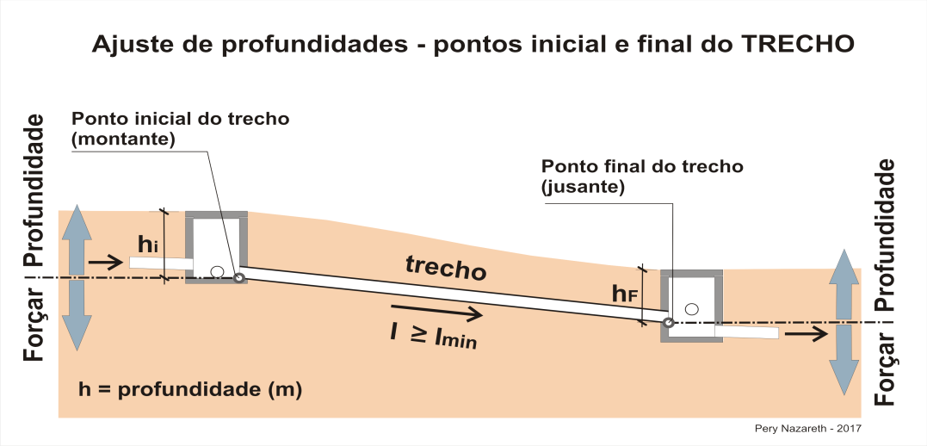
Sistema de Esgoto - Rede Básica

Cidade: |  | 0
Projeto: |  | 0
Microssistema: |  | 0
Autor: |  | 0 |  |  |  |  |  |  |  |  | 0.00
Data: |  | 0
 |  |  |  |  |  |  |  |  |  |  | 0.00
 | - |  |  |  |  | 0 | 0
Nº Coletor e Trecho Atual | Extensão (m) | CONTRIBUIÇÕES - IDENTIFICAÇÃO |  |  |  | CONTRIBUIÇÃO - EQUIVALENTE EM FAMÍLIAS |  | VAZÕES |  |  | Posição do Coletor (aux_pos - Rua=0 e Passeio=1) | Interferências (aux_Prof_i) | FORÇAR PROFUNDIDADE - ponto MONTANTE do trecho (m) | PROFUNDIDADES |  | FORÇAR PROFUNDIDADE ponto JUSANTE do trecho (m) | DECLIVIDADES |  |  |  | Manning (n) | VERIFICAÇÃO HIDRÁULICA E DAS CONDIÇÕES DE ESCOAMENTO |  |  |  |  |  |  |  | TIPO - INSPEÇÃO MONTANTE | TIPO - INSPEÇÃO JUSANTE | OBSERVAÇÕES
 |  | TRECHOS DE MONTANTE |  |  | RAMAIS CONDOMINIAIS E OUTROS | RAMAIS CONDOMINIAIS E OUTROS |  | INFILTRAÇÃO no trecho (l/s) | VAZÃO total FINAL DE PLANO (l/s) | VAZÃO total INICIO DE PLANO (l/s) |  |  |  | Profundidade - ponto MONTANTE do trecho (m) | Profundidade - ponto JUSANTE do trecho (m) |  |  |  |  |  |  | FINAL DE PLANO |  |  |  |  | INICIO DE PLANO
 |  | Trecho anterior - Coletor atual Id | Coletor m1 Id | Coletor m2 Id | Quadra e Outros Id | Quantidade FINAL (QE) | Quantidade INICIAL (QE) |  |  |  |  |  |  |  |  |  | Terreno (m/m) | I min ADMITIDO Coletor (m/m) | I ADOTADO coletor (m/m) | DN ADOTADO (mm) |  | Vazão de projecto Qmax (l/s) | Lâmina Líquida y/do (%) | Tensão trativa (Pa) | Velocidade crítica Vc (m/s) | Velocidade (m/s) | Vazão inicial Qi (l/s) | Lâmina Líquida y/do (%) | Tensão trativa (Pa)

